المؤشرات الكلية

سوق العراق للاوراق المالية
جلسة الاثنين 2026/2/16 |  |  |  | تقرير أسعار الأسهم المتداولة لسوق العراق للأوراق المالية
الجلسة (30)
الاسهم المتداولة المدرجة و OTC |  |  | 726,974,944 |  |  | قيمة الأسهم المتداولة المدرجة و OTC |  | 1,232,507,317 |  |  | صفقات الشركات المدرجة وOTC | 636
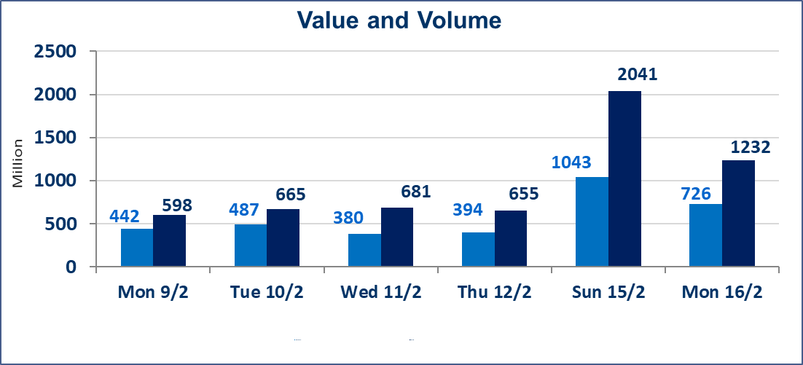
المؤشر60 ISX اليوم | 947.78 |  | نقطة |  |  | المؤشر15 ISX اليوم | 1229.17 | نقطة
المؤشر 60 ISX السابق | 951.57 |  | نقطة |  |  | المؤشر 15 ISX السابق | 1228.52 | نقطة
نسبة التغير | -0.40 |  | % |  |  | نسبة التغير | 0.05 | %
عدد النقاط | -3.79 |  | نقطة |  |  | عدد النقاط | 0.65 | نقطة

الشركات المدرجة | 104 | OTC | 14 | 118 |  | الشركات غير المتداولة المدرجة | 43 | OTC | 11 | 54
الشركات المتداولة | 51 | OTC | 2 | 53 |  | الشركات المرتفعة |  |  | 7
شركات الهيئة العامة |  |  |  | 0 |  | الشركات المنخفضة |  |  | 18
الموقوفة بقرار من هيأة الأوراق المالية |  |  |  | 10 |  | شركات الهيئة العامة OTC |  |  | 1
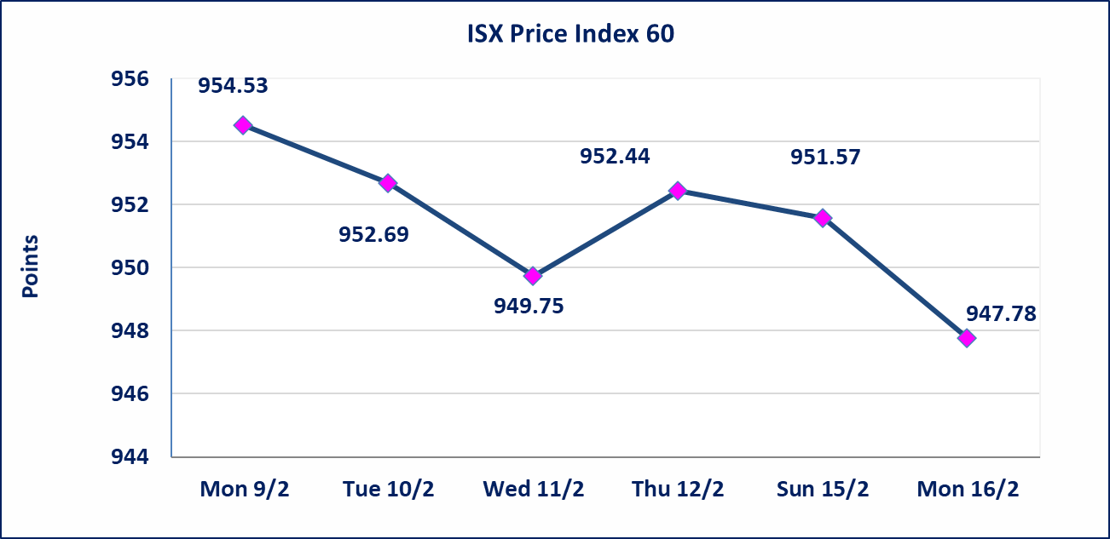
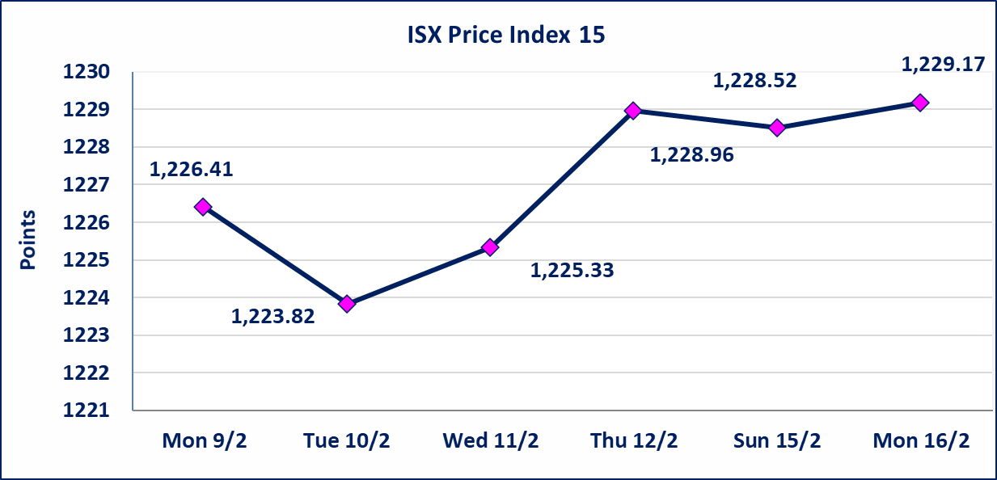

الحد الأعلى والادنى للتغير في السعر | نسبة التغير في المنصة النظامية (15%)، نسبة التغير في المنصة الثانية (20%)، نسبة التغير في المنصة الثالثة (5%) إرتفاعاً وإنخفاضاً من سعر الاغلاق السابق.
Web site : www.isx-iq.net E-mail : info-isx@isx-iq.net |  |  |  |  | 07834000034 - 07711211522 : ص . ب :3607 العلوية الهاتف |  |  |  |  |  | بغداد /الكرادة/ قرب المسرح الوطني /مجاور مصرف الخليج التجاري

نسبة التغير
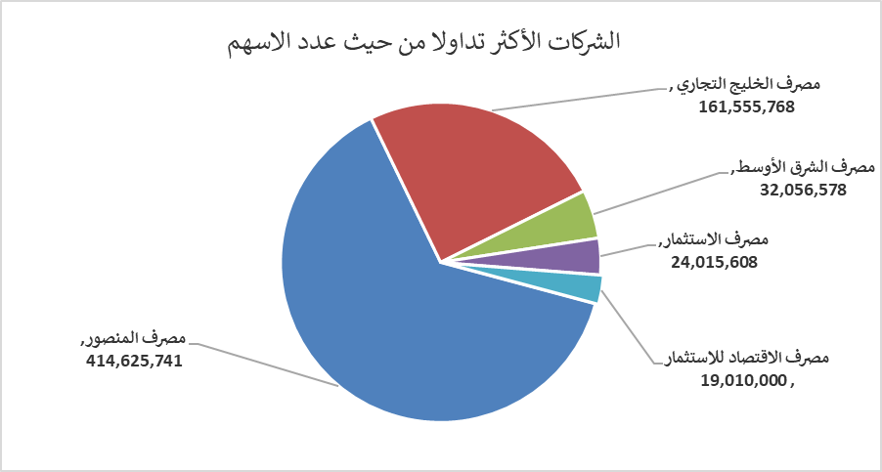
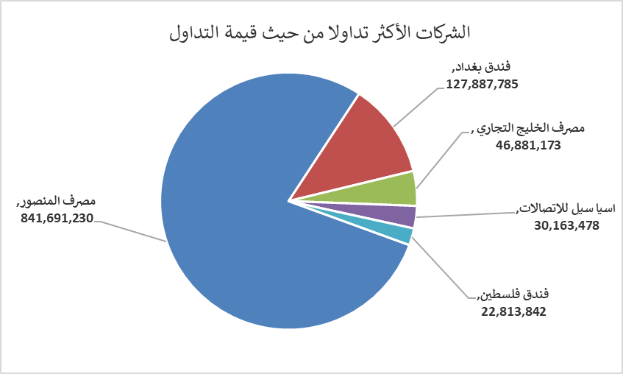
الشركات الأكثر ارتفاعاً وانخفاضاً

نسبة التغير لاسعار الاغلاق الاكثر ارتفاعاً |  |  |  | نسبة التغير لاسعار الاغلاق الاكثر انخفاضاً
اسم الشركة | اغلاق | التغير(%) | الاسهم المتداولة | اسم الشركة | اغلاق | التغير (%) | الاسهم المتداولة
المصرف الدولي الإسلامي | 0.200 | 11.11 | 49,701 | مصرف الشرق الأوسط | 0.060 | -14.29 | 32,056,578
الكيمياوية والبلاستيكية | 1.970 | 3.68 | 38,707 | مصرف ايلاف الاسلامي | 0.210 | -12.50 | 1,000
مصرف الخليج التجاري | 0.300 | 3.45 | 161,555,768 | مصرف الموصل للاستثمار | 0.120 | -7.69 | 180,580
المصرف الاهلي العراقي | 4.800 | 1.69 | 4,662,869 | مصرف كوردستان الدولي الاسلامي | 1.550 | -6.06 | 340,366
بابل للانتاج الحيواني والنباتي | 6.800 | 1.49 | 15,618 | الامين العقارية | 1.800 | -5.26 | 728,531

الشركات الاكثر نشاطا حسب الاسهم المتداولة (حجم التداول) |  |  |  | الشركات الاكثر نشاطا حسب القيمة المتداولة
اسم الشركة | اغلاق | التغير(%) | الاسهم المتداولة | اسم الشركة | اغلاق | التغير (%) | القيمة المتداولة
مصرف المنصور | 2.030 | -0.49 | 414,625,741 | مصرف المنصور | 2.030 | -0.49 | 841,691,230
مصرف الخليج التجاري | 0.300 | 3.45 | 161,555,768 | فندق بغداد | 11.500 | 0.00 | 127,887,785
مصرف الشرق الأوسط | 0.060 | -14.29 | 32,056,578 | مصرف الخليج التجاري | 0.300 | 3.45 | 46,881,173
مصرف الاستثمار | 0.220 | 0.00 | 24,015,608 | اسيا سيل للاتصالات | 14.960 | -0.13 | 30,163,478
مصرف الاقتصاد للاستثمار | 0.220 | 0.00 | 19,010,000 | فندق فلسطين | 19.250 | 0.00 | 22,813,842

